Financial offer
 | Додаток 1- Форма фінансової пропозиції до Запрошення Громадської організації "ДЕСЯТЕ КВІТНЯ" до участі у тендері RFQ U 10-2026 на закупівлю сміттєвих урн,сортувальних баків та пластикових ємностей для зберігання
 | Будь ласка, використовуйте цю форму для вашої фінансової пропозиції щодо зазначених найменувань, вказуючи фіксовану ціну, куди все включено. Вкажіть, будь ласка, всі ціни тільки в гривні без ПДВ. Заповніть поля, закрашені жовтим

 | Назва постачальника:
 | Код ЄДРПОУ/ІПН
 | Прізвище та ім’я контактної особи/ відповідального менеджера
 | Телефон (організації, контактної особи)
 | Умови та строки доставки
 | Електронна адреса

№ | Найменування товару | Характеристика | Необхідна кількість | Одиниці виміру | Довідкове зображення | Повне найменування товару, що пропонується Постачальником | Технічні характеристики товару, що пропонується Постачальником | Пропонуєма кількість | Фото запропонованого товару | Ціна за 1 одиницю, грн, без ПДВ | Вартість, грн.,без ПДВ
1. | Бочка пластикова 230 літрів | Об'єм:230 л Глибина:57 см Висота:108 см Ширина:57 см Діаметр:57 см Діаметр горловини:407 мм Кількість шарів:3 Розташування: Вертикальне Форма: Циліндрична Комплектація: Бочка - 1 шт Кришка - 1шт Ущільнювач - 1 шт | 2 | шт | 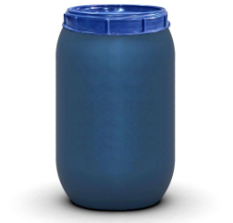
2. | Бак для сміття з кришкою 70 л | Колір:зелений Матеріал:поліпропілен Об'єм:70 л Висота:52 см Діаметр:48 см | 4 | шт | 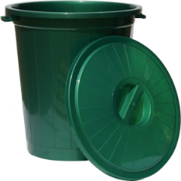
3. | Контейнер для сортування, картонний, 85 літрів | Матеріал: картон Об'єм:85 л Висота:70 см Ширина:35 см Длина:35 см Конструкція контейнера з картону зі знімною кришкою. | 50 | шт | 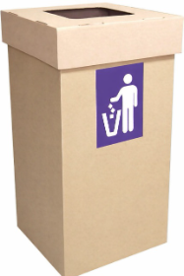
4. | Вуличний металевий контейнер для роздільного збору сміття на 4 секції | Матеріал: Пофарбований метал Матеріал каркасу: Міцна сталь Кришка : Сферична Кількість секцій : 4 Призначення секцій: Скло / Метал / Пластик / Змішані відходи Комплектація:Модуль з внутрішніми баками Ширина: 129 см Глибина:42 см Висота:100 см | 1 | шт | 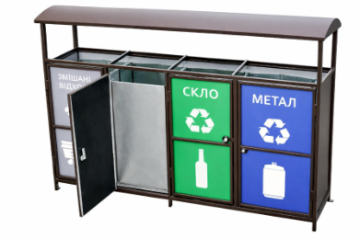
5. | Комплект сортувальних баків для роздільного збору сміття на 4 секції з відкидними дверцятами | Каркас:Метал Кришка:Плоска Кількість секцій : 4 Призначення секцій: Скло / Метал / Пластик / Папір Висота: 100 см Ширина:40 см Довжина:123 см | 4 | шт | 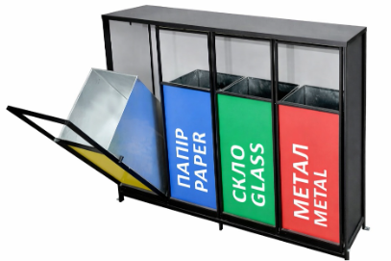
6. | Смітник вуличний 25л | Матеріал каркасу: Метал Колір каркасу: Сірий Довжина: 25 см Ширина / глибина: 25 см Висота: 45 см Об'єм: 25 л | 6 | шт | 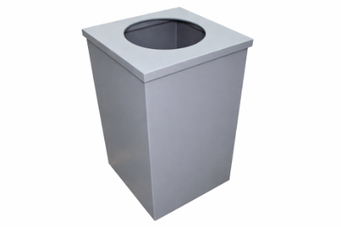
7. | Урна вулична для сміття з попільничкою 50л | Матеріал: Метал Форма: Квадратна Колір: Чорний Об’єм: 50 л Ширина: 41 см Висота : 80 см Особливості: з попільничкою | 2 | шт | 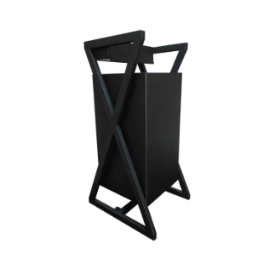
8. | Дерев'яна урна із кованими елементами із внутрішнім оцинкованим відром | Матеріал:Пофарбований метал Внутрішнє відро: оцинкований метал Об`єм: 35 л Висота: 71 см Ширина: 39 см Довжина: 39 см | 2 | шт | 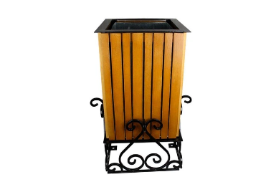
9 | Урни для сміття 30 л | Матеріал: Метал Колір: Чорний Об’єм: 30 л Ширина: 25 см Довжина: 25 см Висота: 47 см | 5 | шт | 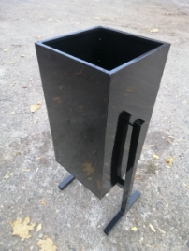
10 | Контейнер для сміття | Матеріал: Пластик Колір: Зелений Об`єм: 120 л Кришка: Плоска Комплектація колесами: 2 (шт) Висота: 95,4 см Ширина: 48 см Довжина: 55,8 см Вага: 7,2 кг Навантаження: не менше 60 кг Наявність наліпки з маркуванням „Для скла” (заводського або стійкого до атмосферних впливів виконання). | 1 | шт | 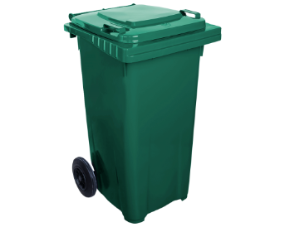
11 | Контейнер для сміття | Матеріал: Пластик Колір: Синій Об`єм: 120 л Кришка: Плоска Комплектація колесами: 2 (шт) Висота: 95,4 см Ширина: 48 см Довжина: 55,8 см Вага: 7,2 кг Навантаження: не менше 60 кг Наявність наліпки з маркуванням „Для паперу” (заводського або стійкого до атмосферних впливів виконання). | 1 | 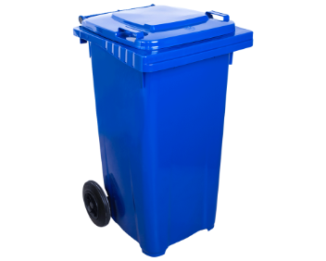 шт
12 | Контейнер для сміття | Матеріал: Пластик Колір: Коричневий Об`єм: 120 л Кришка: Плоска Комплектація колесами: 2 (шт) Висота: 95,4 см Ширина: 48 см Довжина: 55,8 см Вага: 7,2 кг Навантаження: не менше 60 кг Наявність наліпки з маркуванням „Для органіки” (заводського або стійкого до атмосферних впливів виконання). | 1 | шт | 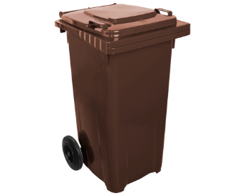
13 | Контейнер для сміття | Матеріал: Пластик Колір: Жовтий Об`єм: 120 л Кришка: Плоска Комплектація колесами: 2 (шт) Висота: 95,4 см Ширина: 48 см Довжина: 55,8 см Вага: 7,2 кг Навантаження: не менше 60 кг Наявність наліпки з маркуванням „Для пластику” (заводського або стійкого до атмосферних впливів виконання). | 1 | 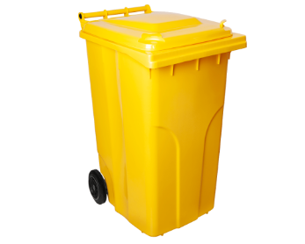 шт
14 | Урна вулична з попільничкою 25 л | Матеріал: Метал Форма: Квадратна Колір: Чорний Об’єм: 25 л Ширина: 32 см Висота : 65 см Особливості: з попільничкою | 3 | шт | 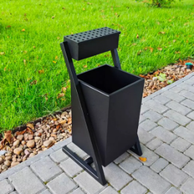
Загальна сума, грн. |  |  |  |  |  |  |  |  |  |  | 0.00
 |  | ПРИМІТКА!!! Зображення надано виключно для ознайомлення із загальним виглядом товарів. Фактичні характеристики, матеріали та параметри товарів повинні відповідати викладеним у технічному завданні вимогам.
 |  |  |  |  |  |  | П.І.Б. ФОП/уповноваженої особи:
 |  |  |  |  |  |  | Підпис:
 |  |  |  |  |  |  | Дата:
 |  |  |  |  |  |  | Печатка (за наявності):

 | Примітка: Ціна товару вказується з урахуванням доставки, без ПДВ , у національній валюті України.
 | Після заповнення прохання подати цей документ у форматі PDF і в Excel.

